表5
新竹縣私立○○托嬰中心設施設備照片一覽表

修 繕 項 目 | 編號 | 名稱 | 照片 | 單價 | 數量 | 合計 | 備註
 | (範例) | 鐵捲門 | 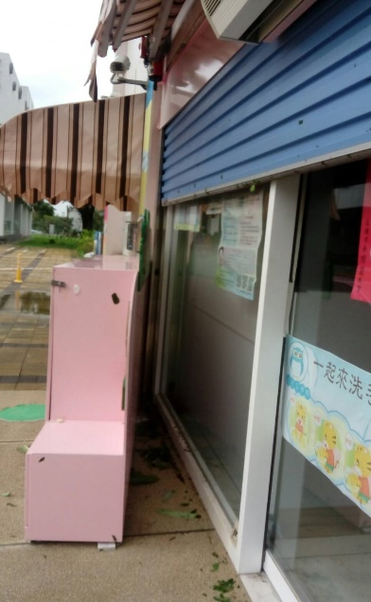 | 50,000 | 1 | 50,000
 | 1 |  |  |  |  | -
 | 2 |  |  |  |  | -
 | 3 |  |  |  |  | -
 | 4 |  |  |  |  | -
 | 5 |  |  |  |  | -
合計

購 置 項 目 | 編號 | 名稱 | 照片 | 單價 | 數量 | 合計 | 備註
 | (範例) | 幼兒滑梯組 |  | 35,000 | 1 | 35,000
 | 1 |  |  |  |  | -
 | 2 |  |  |  |  | -
 | 3 |  |  |  |  | -
 | 4
 | 5 |  |  |  |  | -
合計

請確認後勾選：
□確認上述資料所填屬實，倘有不實願自負法律責任。

負責人簽名或蓋章：

機構用印：

